ClassDiagram
Class diagram

AEntity
최상위 모델
GaemSpector
게임 진행 관리 클래스

AActor
행동주체
AComponent
Actor의 행위

APolice
경찰
APseudo
사이비
APerson
행인
AStateComponent
FSM에 이용할 상태

AState_Person
FSM에 이용할 상태
flow
AState_Police
FSM에 이용할 상태
AState_Pseudo
FSM에 이용할 상태

GameSpector
생성
in update

GameSpector
BeginPaly

AActor
in update()
AActor의 update가 호출되면
가지고 있는 컴포넌트를 먼저 업데이트 한 후 자신의 업데이트할 정보를 업데이트 합니다

GameSpector
종료 조건 확인
"모든 사이비 체포"

GameSpector
Update
AActor->Components
update()

GameSpector
EndPlay

AActor
update()

Result
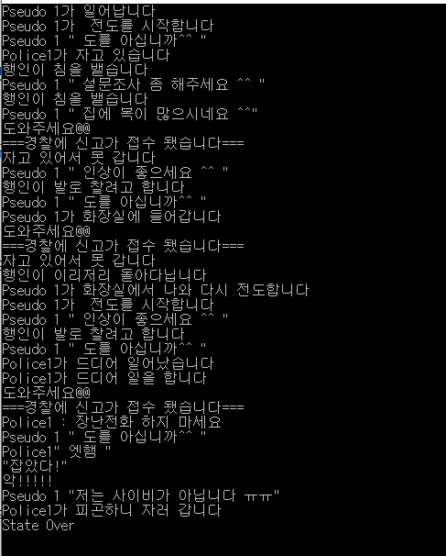

State
Psedo

Preach
전도
일정 시간 전도를 한다. 어느정도 했다면 화장실로 간다
1) 순찰중인 경찰에 걸린다.
2) 시민의 신고에 출동한 경찰에 걸린다
컴포넌트 내부 요인으로 변하는 경우

외부의 호출로 상태가 변하는 경우

Toilet
화장실
Captured
체포

Person

Idle
평소상태

30%

70%
전도중인 사이비와 만난다

Report
신고한다
Runaway
자리를 피한다

자리를 피한다
경찰에게 신고한다

Police

확률적으로
자거나
순찰한다

71%

Eating
밥먹기
Sleep
낮잠

시간이되면

시간이되면

시민의 신고

29%
사이비를 발견하지 못 하면

OnPatrol
순찰
Capture
체포

사이비를 발견

